1
 | HOJA DE INSTRUCCIÓN DE INSPECCION/RECIBO DE MATERIA PRIMA

 | No. |  |  |  | Fecha de Inspección:
19 | 2025/019 |  |  |  | 03/08/2023

Descripción de Materia Prima recibida: |  |  | Proveedor: |  | Factura No. |  | Fecha de Factura:
Lamina en Cinta Cal. 19 A1008-DS |  |  | Serviacero Planos S de RL de CV |  | 42416 |  | 02/08/2023

Calibre de lámina |  | No. de pedido |  | No. de rollo |  | No. de Pz./Kg.

Calibre 19 |  | 232805280 |  | BF - 384 - 23 |  | 04/1209

Lecturas de muestreo:

Ancho | Largo |  | Instrucciones para la Inspección: 1.- Deberán ser revisadas las propiedades mecánicas y la composición química del material de acuerdo a especificaciones técnicas establecidas en el reverso de este documento contra certificado de material (CM) si éstas cumplen se marca con una o en su defecto, si no cumplen cun una en la columna CM correspeondiente. 2,- Se evalua el aspecto dimensional, midiendo el espesor como se indica en la figura. Nota: Si al menos un aspecto no se cumple se rechaza el material y se actua conforme al procedimeinto MP-7.10
0.04180 | 0.04180
0.04200 | 0.04200
0.04180 | 0.04180
0.04115 | 0.04115
0.04100 | 0.04100
0.04120 | 0.04120
0.04135 | 0.04135
0.04080 | 0.04080
0.04120 | 0.04120
0.04150 | 0.04150

Observaciones a los resultados dimensiónales, propiedades mecánicas y requerimientos químicos:

Se liberan 14 piezas, con un total de 5368 Kg.

Aceptación |  |  |  |  | Rechazo | √

Observaciones a la disposición de la Materia Prima:
Material dentro de especificacion
 |  | 20
 |  | 20

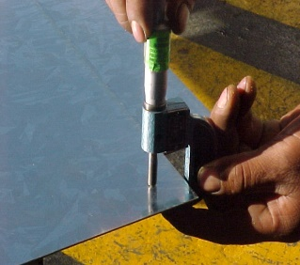
 |  |  |  |  | NOTA: En la imagen se indican los lugares para toma de lectura del espesor de lámina, utilizando micrómetro para espesores en el rango adecuado.

Nombre y Firma

LAURA
Aseguramiento de Calidad

